Planilha1
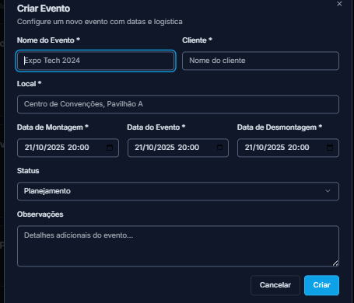
Nome do Evento | Cliente | Local | Data de Montagem | Data do evento | Data da desmontagem | Status | Observações
Srun Natal | Tatica Mkt | Natal | 2025-11-21 | 2025-11-22 | 2025-11-22 | Em andamento
Srun Joao Pessoa | Tatica Mkt | Joao Pessoa | 2025-11-22 | 2025-11-23 | 2025-11-23 | Em andamento
Srun Manaus | Tatica Mkt | Manaus | 2025-11-23 | 2025-11-24 | 2025-11-24 | Em andamento
Night Run Rio de Janeiro 2 | Tatica Mkt | Monumento aos Pracinhas | 2025-11-24 | 2025-11-25 | 2025-11-25 | Em andamento
Night Run São Paulo 2 | Tatica Mkt | Praça Charles Miller | 2025-11-25 | 2025-11-26 | 2025-11-26 | Em andamento
Night Run Brasília | Tatica Mkt | Esplanada dos Ministerios | 2025-11-26 | 2025-11-27 | 2025-11-27 | Em andamento
Night Run Belo Horizonte | Tatica Mkt | Praca Nova da Pampulha | 2025-11-27 | 2025-11-28 | 2025-11-28 | Em andamento
Night Run Florianopolis | Tatica Mkt | Trapiche | 2025-11-28 | 2025-11-29 | 2025-11-29 | Em andamento
Night Run Porto Alegre | Tatica Mkt | Beira Rio | 2025-11-29 | 2025-11-30 | 2025-11-30 | Em andamento

